Портфель
asset | Action | asset | Action | asset | Action
XLM |  | IRIS |  | SXP | by | XVS | sell
LUNA |  | LINKDOWN |  | REN | by | SOL | sell
CELO |  | PNT |  | OG | by | UNI | sell
 |  | ADAUP |  | BNB | by
 |  | MFT
 |  | AKRO
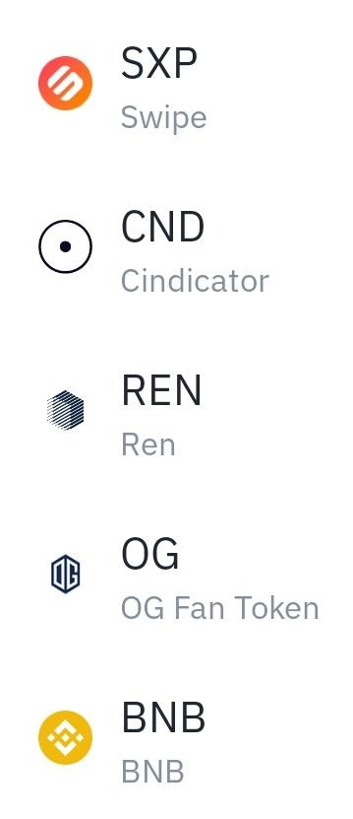
 |  | AVAX
 |  | BTCUP
 |  | REEF
 |  | LEND
 |  | UMA
 |  | ASR
 |  | LINKUP
 |  | ORN
 |  | REN
 |  | ALPHA
 |  | ATM
 |  | GBP
 |  | SNX
 |  | XRPUP
 |  | HARD
 |  | LRC
 |  | GRT
 |  | FILUP
 |  | AUD
 |  | TRU
 |  | UNFI
 |  | DOTUP
 |  | SUSHI
 |  | CRV

